Лист1
id | Summary | Preconditions | Steps to reproduce | Actual Result | Expected Result | Environment | Priority | Additional unformation | Attachment
NT-1 | Главная страница, надпись на главном фото Джесси иногда не появляется. | 1.Open Edge browser (latest version) 2.Enter https://qahacking.guru/ into address bar | 1. Click on "Бог Джесси" button on the Header 2. Click on "Собаседник"-logo on the Header | Надпись на главном фото Джесси в нижнем левом углу иногда не появляется при переходе на главную страницу с других страниц сайта | На главно фото Джесси всегда должна быть надпись в нижнем левом углу | PROD | Low | Windows 10 Microsoft Edge Версия 108.0.1462.54
NT-3 | Страница "советы" не открывается. | 1.Open Edge browser (latest version) 2.Enter https://qahacking.guru/ into address bar | 1.Click on "советы" button on the Header | При нажатии на кнопку “советы” в заголовке, пользователь не переходит на страницу советы, а остается на странице с которой был сделан запрос. | Пользователь должен перейти на страницу советы: https://qahacking.guru/sovety | PROD | Highest | Windows 10 Microsoft Edge Версия 108.0.1462.54 | 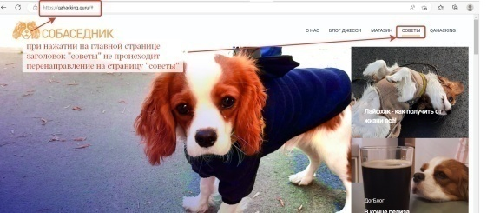
NT-4 | Вкладка "о нас", главное верхнее фото с Джесси, некорректная надпись на фото. | 1.Open Edge browser (latest version) 2.Enter https://qahacking.guru/ into address bar | 1.Click on " о нас" button on the Header 2.Read the text on the top photo on the page " о нас" | На главном верхнем фото страницы “о нас” некорректный текс. | Вместо надписи “напишите какой-то текст!” должна быть надпись “о нас и наших питомцах” | PROD | Low | Windows 10 Microsoft Edge Версия 108.0.1462.54
NT-5 | Страница "о нас", форма бронирования питомца, невозможно ввести 12 символов в колонку "телефон" | 1.Open Edge browser (latest version) 2.Enter https://qahacking.guru/ into address bar | 1.Click on " о нас" button on the Header 2.Write the phone namber "375297511212" 12 digits in the colomn "Телефон" | В поле, отведенное под номер телефона, можно указать только 10 цифр. Весь 12-ти значный номер не поместился. | В колонке “телефон” указан номер 375297511212 | PROD | Highest | Windows 10 Microsoft Edge Версия 108.0.1462.54
NT-6 | Страница "о нас", форма бронирования питомца, невозможно ввести текст в колонку "особые пожелания" | 1.Open Edge browser (latest version) 2.Enter https://qahacking.guru/ into address bar | 1.Click on " о нас" button on the Header 2.Write “the dog must be black” in the field "особые пожелания". Click on "особые пожелания" button on the page. | Нет возможности ввести данные в колонку особые пожелания. Поле для ввода данных не открывается при нажатии на кнопку “особые пожелания” | В колонке “особые пожелания” появляется надпись “собака должна быть черной” | PROD | High | Windows 10 Microsoft Edge Версия 108.0.1462.54
NT-7 | Страница "о нас", форма бронирования питомца, ошибка в вариантах выбора размера собаки | 1.Open Edge browser (latest version) 2.Enter https://qahacking.guru/ into address bar | 1.Click on " о нас" button on the Header 2.Choose the size of the dog. Click on "маленькая собачка" button on the page. | Программа дает пользователь возможность выбрать все 3 варианта и не появляется сообщение об ошибке. | Пользователь выбирает только 1 из 3-х представленных вариантов. Кнопка выбранного варианта подсвечивается оранжевым. Оставшиеся 2 варианта становятся недоступными к выбору. | PROD | High | Windows 10 Microsoft Edge Версия 108.0.1462.54 | 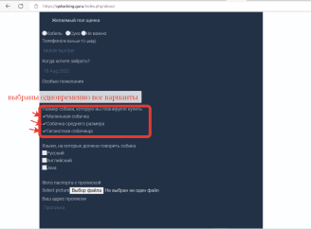
NT-8 | Страница "о нас", форма бронирования питомца, нет возможности выбрать город в котором будет жить собака | 1.Open Edge browser (latest version) 2.Enter https://qahacking.guru/ into address bar | 1.Click on " о нас" button on the Header 2.indicate the city in which the dog will live. Click on "выберите город" button on the page and select "Минск" | Кнопка “Выбрать город” на форме некликабельна. Список городов не появляется, выбрать город невозможно. | Пользователь на форме заполнения нажимает на кнопку “Выбрать город” и, в появившемся списке, выбирает город проживания собаки “Минск”. | PROD | High | Windows 10 Microsoft Edge Версия 108.0.1462.54
NT-9 | Страница "о нас", форма бронирования питомца, кнопка "подтвердить отправку" визуально не определяется | 1.Open Edge browser (latest version) 2.Enter https://qahacking.guru/ into address bar | 1.Click on " о нас" button on the Header 2.Scroll down the page | Кнопка “подтвердить отправку” на поле “форма заполнения” визуально не подтверждается пока на нее не наведется мышь. | На поле “форма заполнения” внизу страницы пользователь видит кнопку “подтвердить отправку” | PROD | High | Windows 10 Microsoft Edge Версия 108.0.1462.54
NT-10 | Вкладка "о нас", фото с Джесси справа, при увеличении открывается другое фото. | 1.Open Edge browser (latest version) 2.Enter https://qahacking.guru/ into address bar | 1.Click on " о нас" button on the Header 2.Click on the photo on the "о нас" page on the right | При нажатии на фото Джесси справа на странице “о нас” происходит увеличение другого фото. | Увеличивается фото Джесси | PROD | Low | Windows 10 Microsoft Edge Версия 108.0.1462.54
NT-11 | Страница "о нас", форма бронирования питомца, при введении некорректного имени не появляется сообщение об ошибке | 1.Open Edge browser (latest version) 2.Enter https://qahacking.guru/ into address bar | 1.Click on " о нас" button on the Header 2.Write the name "!!!!!!!!!!" in the column "Имя" | В форму бронирования в поле “имя” пользователь внес некорректное значение. Сообщение об ошибке не появилось. | При введении некорректного имени (например “!!!!!!”) в форму бронирования, сразу появляется сообщение об ошибке с указанием ошибки: ”Вы использовали один из недопустимых символов “!” в имени” | PROD | High | Windows 10 Microsoft Edge Версия 108.0.1462.54
NT-12 | Страница "о нас", форма бронирования питомца, при введении некорректной фамилии нет сообщение об ошибке | 1.Open Edge browser (latest version) 2.Enter https://qahacking.guru/ into address bar | 1.Click on " о нас" button on the Header 2.Write the surname "!!!!!!!!" in the column "Фамилия" | В форму бронирования в поле “фамилия” пользователь внес некорректное значение. Сообщение об ошибке не появилось. | При введении некорректной фамилии в форму бронирования, пользователь видит сообщение об ошибке с указанием ошибки: ”Вы использовали один из недопустимых символов “!” в фамилии” | PROD | High | Windows 10 Microsoft Edge Версия 108.0.1462.54 | 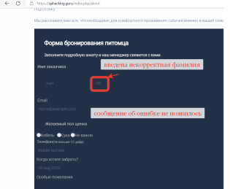
NT-13 | Страница "о нас", форма бронирования питомца, нет сообщения об ошибке при введении некорректного значения поля "email" | 1.Open Edge browser (latest version) 2.Enter https://qahacking.guru/ into address bar | 1.Click on " о нас" button on the Header 2.Write the email "IvanIvanov/mail.ru" in the column "email" | В поле “email” введен некорректного значения не появилось сообщение об ошибке. | При введении в поле “email” формы бронирования некорректного значения появляется сообщение об ошибке с указанием ошибки: “Поле “email” должно содержать знак “@”” | PROD | High | Windows 10 Microsoft Edge Версия 108.0.1462.54
NT-15 | Страница "о нас", форма бронирования питомца, нет сообщения об ошибке при вводе некорректной даты в поле "когда хотите забрать?" | 1.Open Edge browser (latest version) 2.Enter https://qahacking.guru/ into address bar | 1.Click on " о нас" button on the Header 2.Write the date "56 desember 1916" in the culomn "когда хотите забрать?" | Пользователь указал некорректную дату, сообщение об ошибке не появилось. | При указании даты “56 декабря 1916г” в поле “когда хотите забрать?” формы бронирования питомца, пользователь видит сообщение об ошибке с указанием ошибки: “Пожалуйста, введите корректные данные” | PROD | Medium | Windows 10 Microsoft Edge Версия 108.0.1462.54 | 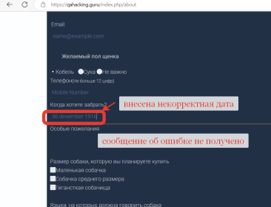
NT-16 | Страница "о нас", форма бронирования питомца, нет сообщения об ошибке при загрузке неверного формата файла в раздел "фото паспорта с пропиской" | 1.Open Edge browser (latest version) 2.Enter https://qahacking.guru/ into address bar | 1.Click on " о нас" button on the Header 2. Click on "Выбор файла" button on the page. Upload file exel. | В раздел фото паспорта загружен файл неверного формата, сообщение об ошибке не получено. | При загрузке неверного формата файла в раздел “фото паспорта с пропиской”, пользователь видит сообщение об ошибке с указанием ошибки: “Вы загрузили неверный формат файла. Загрузите, пожалуйста, файл формата: pdf, jpg.” | PROD | Medium | Windows 10 Microsoft Edge Версия 108.0.1462.54 | 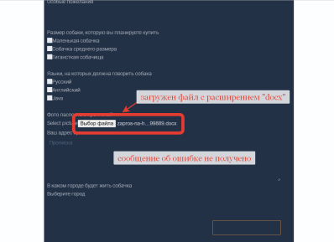
NT-17 | Страница "о нас", форма бронирования питомца, нет сообщения об ошибке при вводе некорректного адреса прописки | 1.Open Edge browser (latest version) 2.Enter https://qahacking.guru/ into address bar | 1.Click on " о нас" button on the Header 2. Write the address of residence "г.|||||||, ул.???????, д.>, кв.<" in the field "address of residence" | Пользователь указал некорректный адрес прописки. Сообщение об ошибке не получено. | При указании некорректно адреса прописки пользователь видит сообщение об ошибке с указанием ошибки: “Адрес прописки содержит недопустимые символы: ?><| Пожалуйста, укажите корректный адрес прописки” | PROD | High | Windows 10 Microsoft Edge Версия 108.0.1462.54 | 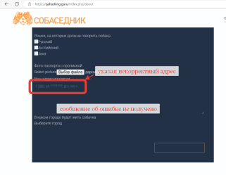
NT-18 | Страница "Блог Джесси", главное фото, ссылка на фото не ведет на указанную страницу | 1.Open Edge browser (latest version) 2.Enter https://qahacking.guru/ into address bar | 1.Click on "БЛОГ ДЖЕССИ" button on the Header 2.Click on "Давно просил домашнее животное" button on the top pfoto of the page "БЛОГ ДЖЕССИ" | При переходе по ссылке "Давно просил домашнее животное" на главном верхнем фото страницы “Блог Джесси” пользователь попадает на страницу: Как вы справляетесь с выгоранием? (qahacking.guru) | При переходе по ссылке "Давно просил домашнее животное" на главном верхнем фото страницы “Блог Джесси” пользователь попадает на страницу "Давно просил домашнее животное": Давно просил домашнее животное (qahacking.guru) | PROD | High | Windows 10 Microsoft Edge Версия 108.0.1462.54
NT-19 | Страница "Блог Джесси", орфоргафические ошибки на странице. | 1.Open Edge browser (latest version) 2.Enter https://qahacking.guru/ into address bar | 1.Click on "БЛОГ ДЖЕССИ" button on the Header 2.Read the text on the page "Блог Джесси" | Орфографическая ошибка в слове “Популярное” (напечатано “Пупулярное”) на странице "Блог Джесси". | На странице "Блог Джесси" нет орфографических ошибок. | PROD | Low | Windows 10 Microsoft Edge Версия 108.0.1462.54
NT-20 | Страница "Блог Джесси", при скроллинге страницы текст блока "Популярное" вращается. | 1.Open Edge browser (latest version) 2.Enter https://qahacking.guru/ into address bar | 1.Click on "БЛОГ ДЖЕССИ" button on the Header 2.Scroll page "Блог джесси" | При скроллинге блок "Популярное" не статичен. Сбивается при вертикальном просмотре | При скроллинге все блоки статичны. Ничего не сбивается при вертикальном и горизонтальном просмотре страницы. | PROD | Medium | Windows 10 Microsoft Edge Версия 108.0.1462.54
NT-21 | Страница "Магазин". Архитектура страницы. | 1.Open Edge browser (latest version) 2.Enter https://qahacking.guru/ into address bar | 1.Click on "МАГАЗИН" button on the Header 2.Check the architecture and spelling of the "МАГАЗИН" page | На странице происходит наслоение текста, нет выравнивания блоков по вертикали и горизонтали. | Орфографических ошибок нет. Все блоки выровнены по вертикали и горизонтали. | PROD | Medium | Windows 10 Microsoft Edge Версия 108.0.1462.54
NT-21 | Страница "Магазин". "Базовый курс тестирования ПО". Кнопка "доставка" ведет на некорректную страницу. | 1.Open Edge browser (latest version) 2.Enter https://qahacking.guru/ into address bar | 1.Click on "МАГАЗИН" button on the Header 2.Click on "Базовый курс тестирования ПО" button 3.Click on the "доставка" button | При нажатии на кнопку “доставка” на странице "Базовый курс тестирования ПО" пользователь переходит на новую пустую вкладку. | При нажатии на кнопку “доставка” на странице "Базовый курс тестирования ПО" пользователь переходит на страницу: Базовый курс тестирования ПО (qahacking.guru)/delivery с описанием возможных форм доставки и их стоимости. | PROD | High | Windows 10 Microsoft Edge Версия 108.0.1462.54 | 